Задача 1
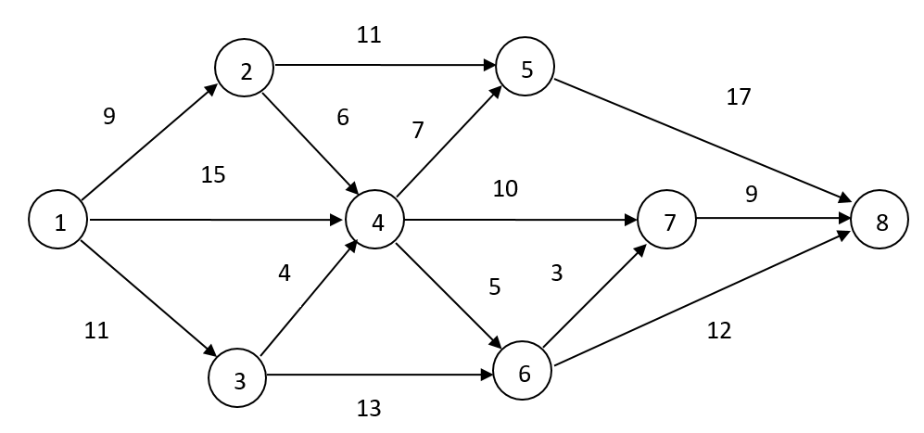
 | F= | 39
 |  |  | Ограничения
0 | X12= | 0.13333366667
1 | X13= | 0 | 1 | = | 1
2 | X14= | 0.86666633333 | 0 | = | 0
3 | X24= | 0.13333366667 | 0 | = | 0
4 | X25= | 0 | 1 | = | 1
5 | X34= | 0 | -1.1102230246E-16 | = | 0
6 | X36= | 0 | 0 | = | 0
7 | X45= | 1 | 0 | = | 0
8 | X46= | 0 | 3.3306690739E-16 | = | 0
9 | X47= | 0
10 | X58= | 1
11 | X67= | 0
12 | X68= | 0
13 | X78= | 0

 | Критический путь = |  | 39
 | Путь: |  | 1-4-5-8 | либо | 1-2-4-5-8

Задача 2
То12 | То13 | Тн23 | То23 | Тн24 | То24 | Тн35 | То35 | Тн45 | То45 | Тн34 | То34 | Тн56 | То56 | X12 | X13 | X23 | X24 | X35 | X45
x1 | x2 | x3 | x4 | x5 | x6 | x7 | x8 | x9 | x10 | x11 | x12 | x13 | x14 | x15 | x16 | x17 | x18 | x19 | x20
 |  | x4-x3 |  | x6-x5 |  | x8-x7 |  | x10-x9 |  | x12-x11 |  | x14-x13 |  | 0 | 0 | 0 | 0 | 0 | 0
10.000 | 20.000 | 10.000 | 21.100 | 11.100 | 25.100 | 25.100 | 25.100 | 21.100 | 31.100 | 25.100 | 31.100 | 31.100 | 31.100 | 0.000 | 0.000 | 2.500 | 0.000 | 7.500 | 0.000
10.000 | 20.000 | 11.100 |  | 14.000 |  | 0.000 |  | 10.000 |  | 6.000 |  | 0.000
>= | >= | >= |  | >= |  | >= |  | >= |  | >= |  | >=
6 | 12 | 5 |  | 6 |  | 0 |  | 10 |  | 4 |  | 0

x3-x1 |  | 0.000 | >= | 0 |  |  |  |  |  | 10 | = | 10 |  | F=
x5-x1 |  | 1.100 | >= | 0 |  |  |  |  |  | 20 | = | 20 |  | 31.100
x9-x2 |  | 1.100 | >= | 0 |  |  |  |  |  | 12 | = | 12
x9-x4 |  | 0 | >= | 0 |  |  |  |  |  | 14 | = | 14 |  | Комплекс операций выполнится за |  |  |  | 31.100 | дня
x7-x2 |  | 5.1 | >= | 0 |  |  |  |  |  | 16 | = | 16
x7-x4 |  | 4 | >= | 0 |  |  |  |  |  | 6 | = | 6
x11-x6 |  | 0 | >= | 0
x11-x8 |  | 0 | >= | 0
x13-x10 |  | 0 | >= | 0 |  | C |  |  |  | Первое число - t(ij) - продолжительность выполнения работ
x13-x12 |  | 0 | >= | 0 |  | 10.000 | <= | 10 |  | Второе число - d(ij) - минимальное возможное время

1
3
5
2
4
20,12
10,6
16,10
12,5
14,6
6,4
 |  |  |  |  |  |  |  |  |  | Время выполнения работ:
 |  |  |  |  |  |  |  |  |  | t'(ij) = t(ij) * (1 - k(ij) * x(ij)) |  |  |  |  | C= |  | 10

 |  |  |  |  |  |  |  |  |  | t12= | 10 |  | d12= | 6 |  | k12= | 0.02
 |  |  |  |  |  |  |  |  |  | t13= | 20 |  | d13= | 12 |  | k13= | 0.04
 |  |  |  |  |  |  |  |  |  | t23= | 12 |  | d23= | 5 |  | k23= | 0.03
 |  |  |  |  |  |  |  |  |  | t24= | 14 |  | d24= | 6 |  | k24= | 0.06
 |  |  |  |  |  |  |  |  |  | t35= | 16 |  | d35= | 10 |  | k35= | 0.05
 |  |  |  |  |  |  |  |  |  | t45= | 6 |  | d45= | 4 |  | k45= | 0.01
---

Задача 3
1
2
4
5
3
d(ij) - продолжительность выполнения работ проекта в срочном режиме |  |  |  |  |  |  |  |  |  |  | Сетевой график оптимизируемого по стоимости проекта
C(ij, max) - стоимость выполнения работ в срочном режиме
t(кр) - критическое время выполнения проекта
C(0) - критическая стоимость выполнения проекта
t(кр) <= t0
https://studizba.com/lectures/matematika/matematicheskie-metody-teorii-prinyatiya-resheniy/12764-optimizaciya-kompleksa-operaciy.html
t(ij) = t(j) - t(i)

Параметры | Работа
 | (1,2) | (1,3) | (2,3) | (2,4) | (3,5) | (4,5)
d(ij) | 2.00 | 4.00 | 6.00 | 4.00 | 6.00 | 3.00
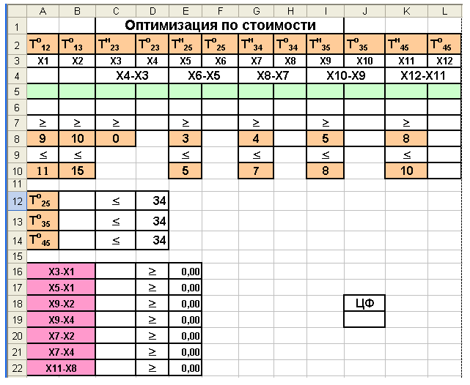
C(ij)max | 35.00 | 22.00 | 45.00 | 32.00 | 24.00 | 65.00
k(ij) | 2.00 | 1.50 | 8.00 | 6.00 | 3.00 | 2.50

T12О | T13О | Т23Н | Т23О | Т24Н | Т24О | Т35Н | Т35О | Т45Н | Т45О
x1 | x2 | x3 | x4 | x5 | x6 | x7 | x8 | x9 | x10
Т12О = Т12Н | Т13О = Т13Н | x4-x3 |  | x6-x5 |  | x8-x7 |  | x10-x9
2 | 8 | 2 | 8 | 2 | 6 | 8 | 14 | 6 | 9
2 | 8 | 6 |  | 4 |  | 6 |  | 3
>= | >= | >= |  | >= |  | >= |  | >=
2 | 4 | 6 |  | 4 |  | 6 |  | 3

Т35О | 14 | <= | 17 |  |  | F= | 217 |  | True result: | 243
Т45О | 9 | <= | 17 |  |  | с12= | 35
 |  |  |  |  |  | с13= | 16
x5-x1 | 0 | >= | 0 |  |  | с23= | 45
x3-x1 | 0 | >= | 0 |  |  | с24= | 32
x7-x2 | 0 | >= | 0 |  |  | с35= | 24
x9-x6 | 0 | >= | 0 |  |  | с45= | 65
x7-x4 | 0 | >= | 0

